Pivot Table 1
Anzahl der Anlagen pro Sportart
Zeilenbeschriftungen | Anzahl von Sportart
Badminton | 1
Baseball | 1
Basketball | 2
Eishockey | 1
Fitness | 1
Fußball | 1
Gewichtheben | 1
Handball | 1
Kanu | 1
Klettern | 1
Laufen | 1
Leichtathletik | 1
Reiten | 1
Schwimmen | 2
Skateboard | 1
Tennis | 1
Turnen | 1
Volleyball | 1
Gesamtergebnis | 20

Pivot Table 2
Durchschnittliche Kapazität
Zeilenbeschriftungen | Mittelwert von Kapazität
Badminton | 400
Baseball | 10000
Basketball | 575
Eishockey | 9000
Fitness | 500
Fußball | 50000
Gewichtheben | 150
Handball | 12000
Kanu | 200
Klettern | 250
Laufen | 200
Leichtathletik | 20000
Reiten | 120
Schwimmen | 350
Skateboard | 150
Tennis | 100
Turnen | 3000
Volleyball | 800
Gesamtergebnis | 5436

Pivot Table 3
Anzahl der Hallen nach Gerätezustand
Zeilenbeschriftungen | Anzahl von Gerätezustand
Gut | 11
Reparatur erforderlich | 4
Überprüfung erforderlich | 5
Gesamtergebnis | 20

Dashboard
Anzahl der Anlagen pro Sportart
 | Ergebnis
Badminton | 1
Baseball | 1
Basketball | 2
Eishockey | 1
Fitness | 1
Fußball | 1
Gewichtheben | 1
Handball | 1
Kanu | 1
Klettern | 1
Laufen | 1
Leichtathletik | 1
Reiten | 1
Schwimmen | 2
Skateboard | 1
Tennis | 1
Turnen | 1
Volleyball | 1
Zeilenbeschriftungen | Anzahl von Sportart
Badminton | 1
Baseball | 1
Basketball | 2
Eishockey | 1
Fitness | 1 | Zeilenbeschriftungen | Anzahl von Gerätezustand
Fußball | 1 | Gut | 11
Gewichtheben | 1 | Reparatur erforderlich | 4
Handball | 1 | Überprüfung erforderlich | 5
Kanu | 1 | Gesamtergebnis | 20
Klettern | 1
Anzahl der Hallen nach Gerätezustand
 | Ergebnis
Gut | 11
Reparatur erforderlich | 4
Überprüfung erforderlich | 5
Laufen | 1
Leichtathletik | 1
Reiten | 1
Schwimmen | 2
Skateboard | 1
Tennis | 1
Turnen | 1
Volleyball | 1
Gesamtergebnis | 20
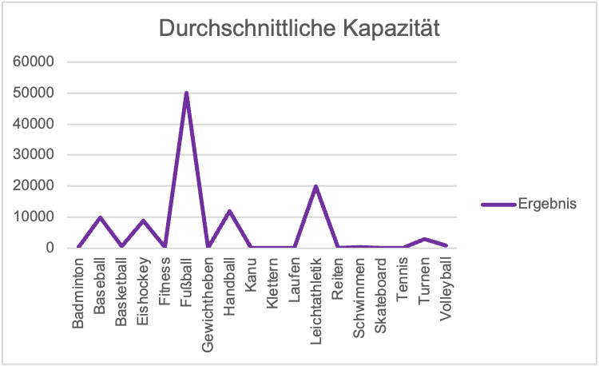

Zeilenbeschriftungen | Mittelwert von Kapazität
Badminton | 400
Baseball | 10000
Basketball | 575
Eishockey | 9000
Fitness | 500
Fußball | 50000
Gewichtheben | 150
Handball | 12000
Kanu | 200
Klettern | 250
Laufen | 200
Leichtathletik | 20000
Reiten | 120
Schwimmen | 350
Skateboard | 150
Tennis | 100
Turnen | 3000
Volleyball | 800
Gesamtergebnis | 5436

